GENERAL
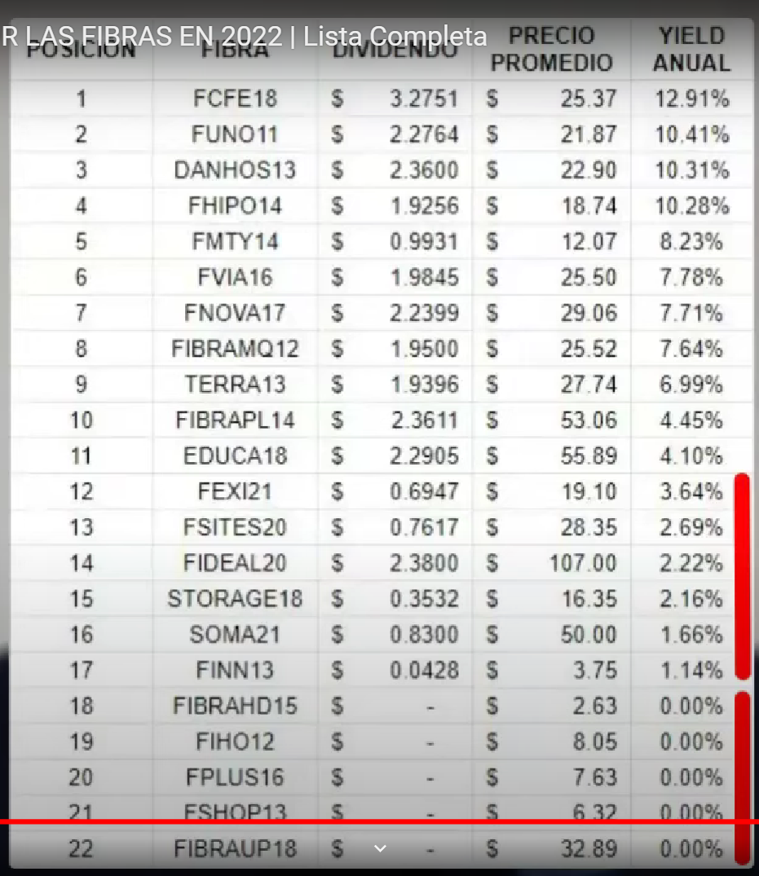
 | INVERSIÓN PORTAFOLIO | $11,000.59 |  | PLUSVALÍA (%) |  | 130.16% |  |  | DIVIDENDO ANUAL BRUTO |  |  |  | 4.97% |  |  |  | RENTAS ANUALES BRUTAS |  |  |  | $360.10 |  |  |  | RENTAS REALES BRUTAS |  |  |  | $39.77 |  |  |  |  | % RENTAS PORTAFOLIO BRUTAS |  |  |  |  | 3.27%

 | VALOR PORTAFOLIO | #N/A |  | GANANCIA ($) |  | $1,205.87 | -$34.01 | $1,171.86 | DIVIDENDO ANUAL NETO |  |  |  | 3.48% |  |  |  | RENTAS ANUALES NETAS |  |  |  | $252.07 |  |  |  | RENTAS REALES NETAS |  |  |  | $31.04 |  |  |  |  | % RENTAS |  |  |  |  | 2.29%

CLAVE | FIBRA | Última información | % Portafolio | INFORMACIÓN BURSÁTIL |  |  |  |  |  |  |  |  | INFORMACIÓN FUNDAMENTAL |  |  |  |  |  |  |  |  |  |  |  |  |  | RENTABILIDAD
 | FIBRA |  |  | Número de Títulos | Costo promedio | Precio de Mercado | AVG Precio de Mercado 52S | Cambio vs dia anterior (%) | Volumen | Costo Total Promedio | Costo Total Compra | Valor de Mercado | Cap Rate Implícito | AVG Cap Rate Implícito | NAV por CBFI | AVG NAV por CBFI | Distribución Trimestral por CBFI | AVG Distribución Trimestral por CBFI | Distribución Anual por CBFI | AGV Distribución Anual por CBFI | Loan To Value | AVG Loan To Value | Margen NOI | AVG Margen NOI | Margen FFO | AVG Margen FFO | Portafolio Plusvalía (%) | AVG Plusvalía (%) | Portafolio Ganancia ($) | AVG Ganancia ($) | NAV vs Precio Mercado | Dividend Yield Calculado | AVG Dividend Yield Calculado | Dividend Yield Decretado | AVG Dividend Yield Decretado | AVG Dividend Yield | Renta Trimestral | AVG Renta Trimestral | Renta Anual | AVG Renta Anual | Dividendo Ponderado Bruto
FHIPO14 | FIBRA HIPOTECARIA | 2023 Q1 | 11.08% | 39 | $16.54 | $16.54 | $16.54 | #ERROR! | 7,784 | $645.16 | $637.94 | $645.16 |  |  |  |  | $0.2566 | $0.5061 | $1.03 | $2.02 |  |  |  |  |  |  | 1.13% | 12.24% | 7.22 |  |  | 6.20% |  |  |  | 6.20% | $10.01 | $19.74 | $40.03 | $78.95 | 1.36%
FCFE18 | FIBRA CFE | 2023 Q1 | 13.35% | 47 | $27.34 | $23.84 | $23.03 | 0.17 | 139,923 | $1,284.82 | $1,282.99 | $1,120.48 |  |  |  |  | $0.5750 | $0.7700 | $2.30 | $3.08 |  |  |  | 0.00% |  | 0.00% | -12.67% | 12.92% | -162.51 | -164.34 |  | 9.65% |  |  |  | 9.65% | $27.03 | $36.19 | $108.10 | $144.77 | 1.73%
DANHOS13 | FIBRA DAHNOS | 2023 Q1 | 28.41% | 100 | $21.99 | $27.34 | $28.07 | -0.83 | 514,835 | $2,199.00 | $2,230.47 | $2,734.00 | 6.90% | 6.84% | $39.79 | $39.79 | $0.6000 | $0.6000 | $2.40 | $2.40 | 9.26% | 8.85% | 75.30% | 78.52% | 53.05% | 57.49% | 22.57% | 8.78% | 503.53 | 535.00 | 45.54% | 8.78% |  | 9.00% | 9.24% | 9.01% | $60.00 | $60.00 | $240.00 | $240.00 | 2.49%
FUNO11 | FIBRA UNO | 2023 Q1 | 17.05% | 60 | $24.48 | $29.73 | $28.21 | -0.03 | 2,305,818 | $1,468.80 | $1,472.07 | $1,783.80 | 6.36% | 6.27% | $50.02 | $48.54 | $0.3891 | $0.6181 | $1.56 | $2.47 | 40.00% | 41.63% | 78.40% | 78.67% | 34.80% | 37.97% | 21.18% | 8.32% | 311.73 | 315.00 | 68.25% | 5.24% |  | 6.07% | 7.18% | 6.16% | $23.35 | $37.08 | $93.39 | $148.34 | 1.42%
FMTY14 | FIBRA MONTEREY | 2023 Q1 | 43.75% | 154 | $11.92 | $14.61 | $14.40 | 0.69 | 6,200,822 | $1,835.83 | $1,798.50 | $2,249.94 | 4.75% | 6.44% | $12.08 | $12.77 | $0.0000 | $0.2125 | $0.00 | $0.85 | 36.85% | 28.16% | 88.72% | 88.38% | 93.34% | 77.81% | 25.10% | 5.82% | 451.44 | 414.11 | -17.32% | 0.00% |  | 7.35% | 7.77% | 5.04% |  | $32.73 |  | $130.93 | 2.55%
FNOVA17 | FIBRA NOVA | 2023 Q1 | 21.02% | 74 | $29.73 | #N/A | #N/A | #N/A | #N/A | $2,200.21 | $2,168.20 | #N/A | 7.62% | 7.68% | $20.41 | $21.35 | $0.5797 | $0.4594 | $2.32 | $1.84 | 47.83% | 46.00% | 97.27% | 97.16% | 81.04% | 80.97% |  |  |  |  |  |  |  | 7.56% | 7.09% | 7.32% | $42.90 | $34.00 | $171.59 | $135.99
FIBRAMQ12 | FIBRA MACQUARIE | 2023 Q1 | 9.09% | 32 | $28.75 | $43.51 | $37.42 | 0.97 | 814,553 | $919.86 | $921.53 | $1,392.32 | 6.93% | 6.90% | $45.39 | $45.81 | $0.5250 | $0.6808 | $2.10 | $2.72 | 31.67% | 31.85% | 90.13% | 92.07% | 60.11% | 61.85% | 51.09% | 6.26% | 470.79 | 472.46 | 4.32% | 4.83% |  | 6.43% | 6.81% | 6.02% | $16.80 | $21.78 | $67.20 | $87.14 | 0.57%
FVIA16 | FIBRA VIA | 2022 Q4 | 3.98% | 14 | $25.45 | $19.50 | $19.50 | 2.63 | 706 | $356.30 | $357.40 | $273.00 |  |  |  |  | $0.4809 | $0.4712 | $1.92 | $1.88 |  |  |  |  |  |  | -23.62% | 9.67% | -84.40 | -83.30 |  | 9.86% |  |  |  | 9.86% | $6.73 | $6.60 | $26.93 | $26.39 | 0.38%
FSHOP13 | FIBRA SHOP | 2023 Q1 | 3.69% | 13 | $6.05 | $12.49 | $10.35 | -0.40 | 210,011 | $78.69 | $78.45 | $162.37 | 6.95% | 6.74% | $28.08 | $27.21 | $0.0000 | $0.0219 | $0.00 | $0.09 | 45.35% | 44.51% | 78.86% | 77.59% | 17.22% | 24.64% | 106.97% | 0.70% | 83.92 | 83.68 | 124.82% | 0.00% |  | 0.00% | 3.44% | 1.15% |  | $0.28 |  | $1.14 | 0.03%
FINN13 | FIBRA INN | 2023 Q1 | 1.14% | 4 | $5.71 | $5.10 | $5.19 | 0.00 | 225,136 | $22.84 | $22.91 | $20.40 | 7.48% | 7.56% | $15.34 | $15.05 | $0.0400 | $0.0251 | $0.16 | $0.10 | 33.53% | 33.95% | 33.59% | 32.94% | 8.52% | 6.45% | -10.96% | 1.97% | -2.51 | -2.44 | 200.78% | 3.14% |  | 2.62% | 2.38% | 2.71% | $0.16 | $0.10 | $0.64 | $0.40 | 0.02%
FPLUS16 | FIBRA PLUS | 2023 Q1 | 0.28% | 1 | $6.49 | $5.02 | $5.51 | -3.28 | 143,563 | $6.49 | $8.31 | $5.02 | 3.68% | 3.78% | $17.49 | $17.49 | $0.0868 | $0.0174 | $0.35 | $0.07 | 24.54% | 26.22% | 79.35% | 83.49% | 27.94% | 27.11% | -39.59% | 1.38% | -3.29 | -1.47 | 248.41% | 6.92% |  | 0.00% | 0.00% | 2.31% | $0.09 | $0.02 | $0.35 | $0.07 | 0.00%
FIBRAPL14 | FIBRA PROLOGIS | 2023 Q1 | 0.00% | 0 | $0.00 | $79.66 | $75.22 | 2.18 | 525,879 | $0.00 | $0.00 | $0.00 | 7.07% | 6.62% | $54.51 | $58.96 | $0.8500 | $0.6440 | $3.40 | $2.58 | 22.78% | 24.12% | 86.57% | 86.85% | 65.27% | 59.69% |  | 3.23% |  |  | -31.57% | 4.27% |  | 3.50% | 3.59% | 3.79%
TERRA13 | FIBRA TERRAFINA | 2023 Q1 | 0.00% | 0 | $0.00 | #N/A | #N/A | #N/A | #N/A | $0.00 | $0.00 | #N/A | 7.74% | 6.74% | $43.67 | $47.07 | $0.4700 | $0.4720 | $1.88 | $1.89 | 31.23% | 30.93% | 92.97% | 92.72% | 59.14% | 60.36% |  |  |  |  |  |  |  | 5.75% | 5.87% | 5.81%
FIHO12 | FIBRA HOTEL | 2023 Q1 | 0.00% | 0 | $0.00 | $7.80 | $8.69 | 1.96 | 41,200 | $0.00 | $0.00 | $0.00 | 11.74% | 11.13% | $14.79 | $14.83 | $0.1250 | $0.0250 | $0.50 | $0.10 | 25.74% | 26.79% | 36.13% | 31.68% | 21.18% | 16.96% |  | 1.28% |  |  | 89.62% | 6.41% |  | 1.05% | 0.35% | 2.60%
EDUCA18 | FIBRA EDUCA | 2023 Q1 | 0.00% | 0 | $0.00 | $59.01 | $53.26 | 0.00 | 0 | $0.00 | $0.00 | $0.00 | 11.41% | 11.70% | $25.30 | $24.75 | $0.5702 | $0.5706 | $2.28 | $2.28 | 15.29% | 15.56% | 86.83% | 86.91% | 71.89% | 78.99% |  | 3.87% |  |  | -57.13% | 3.87% |  | 4.56% | 4.54% | 4.32%
SOMA21 | FIBRA SOMA | 2023 Q1 | 0.00% | 0 | $0.00 | $50.00 | $50.00 | 0.00 | 0 | $0.00 | $0.00 | $0.00 | 3.65% | 3.67% | $49.50 | $50.85 | $0.0000 | $0.1660 | $0.00 | $0.66 | 25.19% | 24.51% | 77.01% | 71.14% | 40.70% | 30.39% |  | 1.33% |  |  | -1.00% | 0.00% |  | 0.00% | 0.00% | 0.00%
STORAGE18 | FIBRA STORAGE | 2022 Q4 | 0.00% | 0 | $0.00 | $24.99 | $24.99 | -0.08 | 1,293 | $0.00 | $0.00 | $0.00 | 6.95% | 7.10% | $21.09 | $20.61 | $0.0000 | $0.0875 | $0.00 | $0.35 | 22.67% | 23.19% | 77.03% | 76.49% | 43.78% | 33.50% |  | 1.40% |  |  | -15.61% | 0.00% |  | 0.00% | 0.00% | 0.00%
FSITES20 | FIBRA TELESITES | 2023 Q1 | 0.00% | 0 | $0.00 | $26.00 | $26.00 | 0.00 | 0 | $0.00 | $0.00 | $0.00 |  | 11.13% |  | $17.68 | $0.1476 | $0.1819 | $0.59 | $0.73 |  |  |  |  |  |  |  | 2.80% |  |  |  | 2.27% |  | 0.77% | 0.39% | 1.14%
FIDEAL20 | FIBRA IDEAL | 2022 Q4 | 0.00% | 0 | $0.00 | $68.85 | $68.85 | 0.00 | 0 | $0.00 | $0.00 | $0.00 |  |  |  |  | $1.4136 | $1.3759 | $5.65 | $5.50 |  |  |  |  |  |  |  | 7.99% |  |  |  | 8.21% |  |  |  | 8.21%
FEXI21 | FIBRA EXI | 2022 Q4 | 0.00% | 0 | $0.00 | $19.48 | $19.48 | -0.20 | 1,062 | $0.00 | $0.00 | $0.00 |  |  |  |  | $0.1246 | $0.1737 | $0.50 | $0.69 |  |  |  |  |  |  |  | 3.57% |  |  |  | 2.56% |  |  |  | 2.56%
FSOCIAL23 | FIBRA SOCIAL | 2023 Q1 | 0.00% | 0 | $20.00 | $20.00 | $20.00 | ? | ? | $0.00 | $0.00 | $0.00 |  |  |  |  | $0.4749 | $0.0950 | $1.90 | $0.38 |  |  |  |  |  |  |  | 1.90% |  |  |  | 9.50% |  |  |  | 9.50%
FMX23 | FIBRA eMX | 2022 Q4 | 0.00% | 0 | $0.00 | #ERROR! | $35.45 | #ERROR! | 2,265 | $0.00 | $0.00 | #ERROR! |  |  |  |  |  |  | $0.00 | $0.00 |  |  |  |  |  |  |  |  |  |  |  |  |  |  |  | #DIV/0!
AGRO22 | FIBRA AGRO | 2022 Q4 | 0.00% | 0 | $40.00 | $40.00 | $40.00 | ? | ? | $0.00 | $0.00 | $0.00 |  |  |  |  |  |  | $0.00 | $0.00 |  |  |  |  |  |  |  | 0.00% |  |  |  | 0.00% |  |  |  | 0.00%

FIBRATC14 | ETF FIBRA TC |  |  | 0 | $21.49 | $30.20 |  | 3.07 | 5,581 | $0.00 | $21.80 | $0.00 |  |  |  |  | $0.12 | $0.1737 | $0.69 | $0.69 |  |  |  |  |  |  |  | 40.55% | -21.80 |  |  | 2.30% | 2.30%

% Participación en Portafolio

